2019_01_data
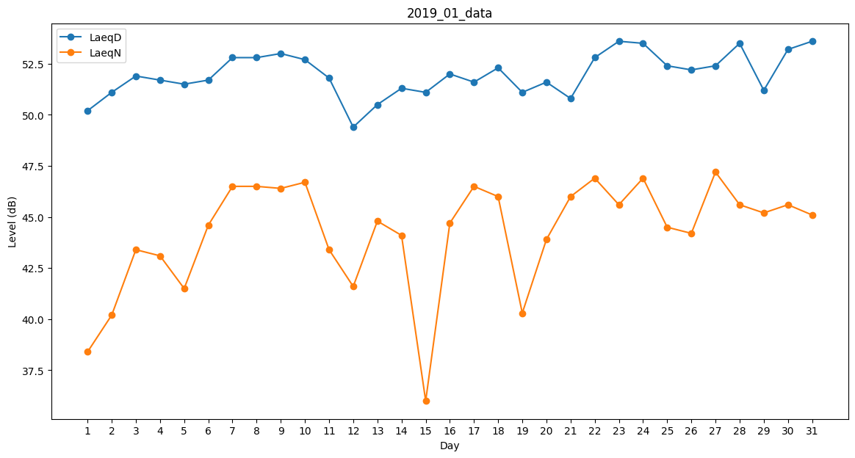
Day | LaeqD | LaeqN
1 | 50.2 | 38.4
2 | 51.1 | 40.2
3 | 51.9 | 43.4
4 | 51.7 | 43.1
5 | 51.5 | 41.5
6 | 51.7 | 44.6
7 | 52.8 | 46.5
8 | 52.8 | 46.5
9 | 53 | 46.4
10 | 52.7 | 46.7
11 | 51.8 | 43.4
12 | 49.4 | 41.6
13 | 50.5 | 44.8
14 | 51.3 | 44.1
15 | 51.1 | 36
16 | 52 | 44.7
17 | 51.6 | 46.5
18 | 52.3 | 46
19 | 51.1 | 40.3
20 | 51.6 | 43.9
21 | 50.8 | 46
22 | 52.8 | 46.9
23 | 53.6 | 45.6
24 | 53.5 | 46.9
25 | 52.4 | 44.5
26 | 52.2 | 44.2
27 | 52.4 | 47.2
28 | 53.5 | 45.6
29 | 51.2 | 45.2
30 | 53.2 | 45.6
31 | 53.6 | 45.1

